Trang_bìa
Posts and Telecommunications Institute of Technology |  |  |  |  | Thiết kế |  | Tài liệu phát triển |  | Tên hệ thống | Quản lý mua bán thực phẩm tươi sống và nhu yếu phẩm |  |  |  | Người tạo |  | Nguyễn Ngọc Minh Tú |  | Ngày tạo |  | 1/10/2023
 |  |  |  |  |  |  |  |  |  |  |  |  |  | Người cập nhật |  | Nguyễn Ngọc Minh Tú |  | Ngày cập nhật |  | 28/10/2023
 |  |  |  |  |  |  |  |  | Màn hình (ID) | Update_Product_Information |  |  |  | Màn hình (Tên) |  | Màn hình cập nhật sản phẩm
QUẢN LÝ THỰC PHẨM TƯƠI SỐNG VÀ NHU YẾU PHẨM Tài liệu phát triển hệ thống

Version 1.0

 |  |  |  |  |  |  |  | 1. Mục đích |  |  |  | 7. Giao diện màn hình
 |  |  |  |  |  |  |  | 2. Giới hạn hoạt động |  |  |  | 8. Danh sách hạng mục
 |  |  |  |  |  |  |  | 3. Giới hạn hệ thống |  |  |  | 9. Khái quát chức năng
 |  |  |  |  |  |  |  | 4. Chức năng liên quan |  |  |  | 10. Xử lý chi tiết
 |  |  |  |  |  |  |  | 5. Không bao gồm
 |  |  |  |  |  |  |  | 6. Sơ đồ

Posts and Telecommunications Institute of Technology |  |  |  |  | Thiết kế |  | Tài liệu phát triển |  | Tên hệ thống | Quản lý mua bán thực phẩm tươi sống và nhu yếu phẩm |  |  |  | Người tạo |  | Nguyễn Ngọc Minh Tú |  | Ngày tạo |  | 1/10/2023
 |  |  |  |  |  |  |  |  |  |  |  |  |  | Người cập nhật |  | Nguyễn Ngọc Minh Tú |  | Ngày cập nhật |  | 28/10/2023
 |  |  |  |  |  |  |  |  | Màn hình (ID) | Update_Product_Information |  |  |  | Màn hình (Tên) |  | Màn hình cập nhật sản phẩm

 | Lịch sử chỉnh sửa

 | Ver |  | Ngày cập nhật |  | Nội dung cập nhật |  |  |  |  | Người cập nhật
 |  |  |  |  |  |  |  |  |  |  |  |  | Ngày duyệt |  | Người duyệt |  | Ngày duyệt |  | Người duyệt
 | 1 |  | 1/10/2023 |  | Tạo mới |  |  |  |  | Nguyễn Ngọc Minh Tú |  |  | 1/10/2023 |  | Nguyễn Ngọc Minh Tú |  | 1/10/2023 |  | Trần Minh Phúc

 | 2 |  | 28/10/2023 |  | Cập nhật sơ đồ, chỉnh sửa các hạng mục cần check |  |  |  |  | Nguyễn Ngọc Minh Tú |  |  | 28/10/2023 |  | Nguyễn Ngọc Minh Tú |  | 28/10/2023 |  | Trần Minh Phúc

Posts and Telecommunications Institute of Technology |  |  |  |  | Thiết kế |  | Tài liệu phát triển |  | Tên hệ thống | Quản lý mua bán thực phẩm tươi sống và nhu yếu phẩm |  |  |  | Người tạo |  | Nguyễn Ngọc Minh Tú |  | Ngày tạo |  | 1/10/2023
 |  |  |  |  |  |  |  |  |  |  |  |  |  | Người cập nhật |  | Nguyễn Ngọc Minh Tú |  | Ngày cập nhật |  | 28/10/2023
 |  |  |  |  |  |  |  |  | Màn hình (ID) | Update_Product_Information |  |  |  | Màn hình (Tên) |  | Màn hình cập nhật sản phẩm

 | 1. Mục đích
 |  | - Dùng cho quản lý tổng/quản lý kho để cập nhật thông tin sản phẩm
 |  | - Người dùng cập nhật các thông tin cho sản phẩm và bấm nút lưu để lưu vào CSDL
 |  | - Sau khi nhất nút hoàn tất, hệ thống sẽ kiểm tra
 |  |  | + Trường hợp phát sinh lỗi, hệ thống sẽ thông báo lỗi cho người dùng tại màn hình này.
 |  |  | + Nếu hoàn tất (cập nhật dữ liệu thành công), hệ thống quay lại màn hình hiện chi tiết sản phẩm đó

 | 2. Giới hạn hoạt động
 |  | Không có

 | 3. Giới hạn hệ thống
 |  | Không có

 | 4. Chức năng liên quan
 |  | Truy xuất file từ thiết bị

 | 5. Không bao gồm
 |  | Không có

Posts and Telecommunications Institute of Technology |  |  |  |  | Thiết kế |  | Tài liệu phát triển |  | Tên hệ thống | Quản lý mua bán thực phẩm tươi sống và nhu yếu phẩm |  |  |  | Người tạo |  | Nguyễn Ngọc Minh Tú |  | Ngày tạo |  | 1/10/2023
 |  |  |  |  |  |  |  |  |  |  |  |  |  | Người cập nhật |  |  |  | Ngày cập nhật |  | 28/10/2023
 |  |  |  |  |  |  |  |  | Màn hình (ID) | Update_Product_Information |  |  |  | Màn hình (Tên) |  | Màn hình cập nhật sản phẩm

 | 6. Sơ đồ
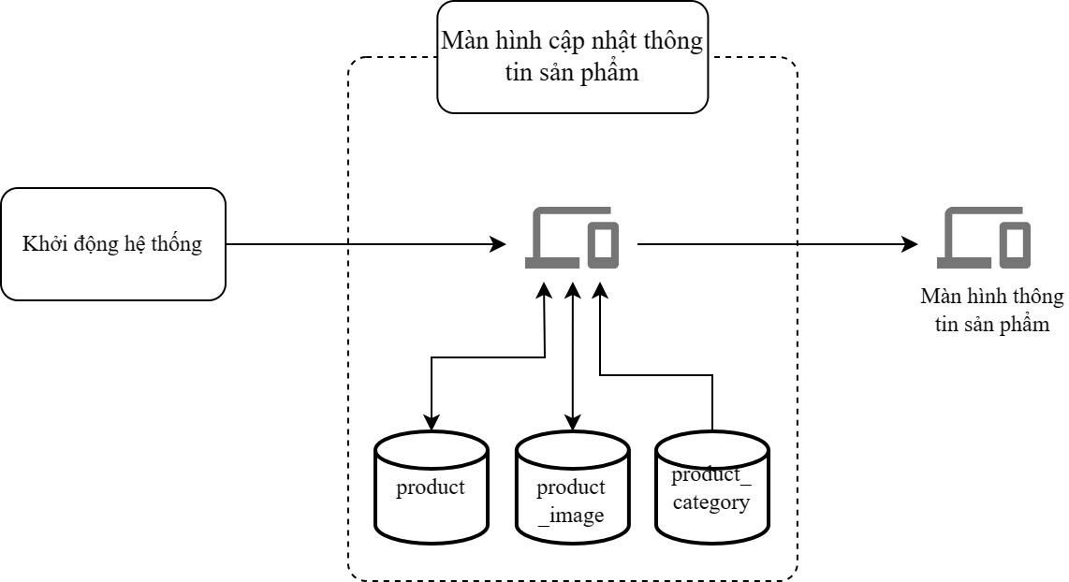

 | Table

 | № | Loại |  | Tên |  |  |  |  |  | I/O | Ghi chú
 | 1 | M |  | product |  | Table quản lý thông tin sản phẩm |  |  |  | I/O
 | 2 | M |  | product_image |  | Table quản lý thông tin ảnh sản phẩm |  |  |  | I/O
 | 4 | M |  | product_category |  | Table quản lý thông tin danh mục |  |  |  | I
 | 5
 | 6
 | 7
 | 8
 | 9
 | 10

 |  |  |  | ※ Loại (M: Master / T: Transaction table / Ⅰ: INI file / W: work table / V: view / S: stored procedures / L: SQL loader / F: file)

Thiết_kế
Posts and Telecommunications Institute of Technology |  |  |  |  | Thiết kế | Tài liệu phát triển |  | Tên hệ thống |  |  | Quản lý mua bán thực phẩm tươi sống và nhu yếu phẩm |  |  |  | Người tạo | Nguyễn Ngọc Minh Tú | Ngày tạo | 1/10/2023
 |  |  |  |  |  |  |  |  |  |  |  |  |  |  | Người cập nhật | Nguyễn Ngọc Minh Tú | Ngày cập nhật | 28/10/2023
 |  |  |  |  |  |  |  | Màn hình (ID) |  |  | Update_Product_Information |  |  |  | Màn hình (Tên) | Màn hình cập nhật sản phẩm

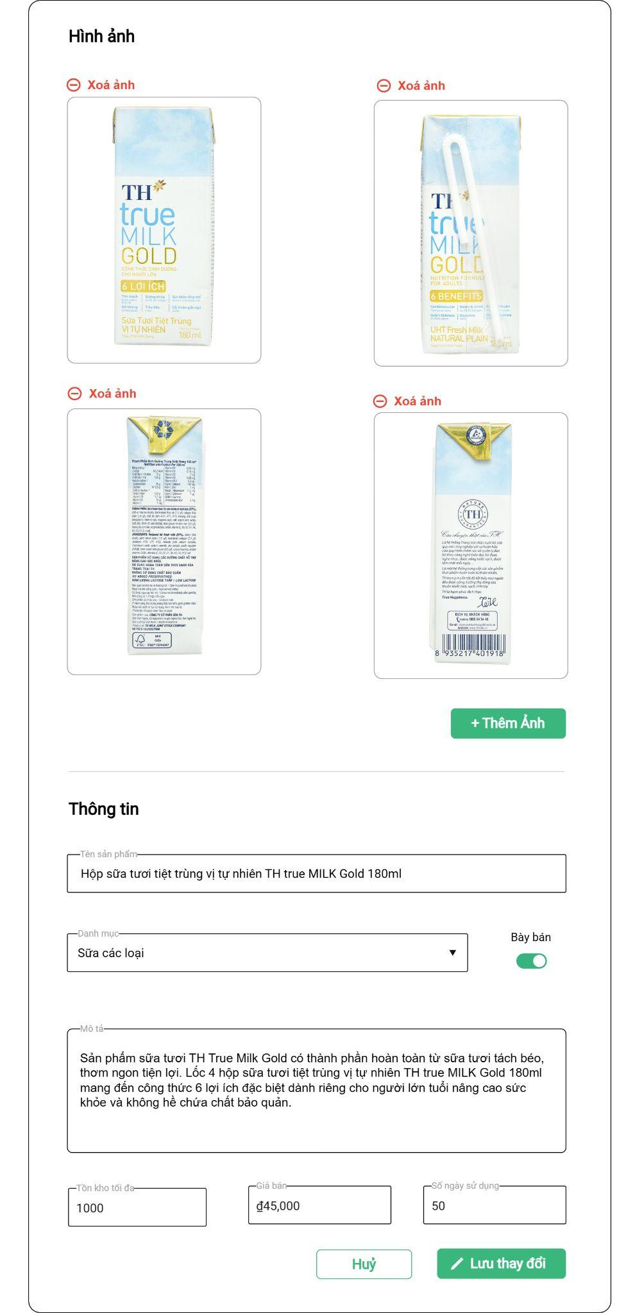
 | 7. Giao diện màn hình

Posts and Telecommunications Institute of Technology |  |  |  |  | Thiết kế | Tài liệu phát triển |  | Tên hệ thống |  |  | Quản lý mua bán thực phẩm tươi sống và nhu yếu phẩm |  |  |  | Người tạo | Nguyễn Ngọc Minh Tú | Ngày tạo | 1/10/2023
 |  |  |  |  |  |  |  |  |  |  |  |  |  |  | Người cập nhật | Nguyễn Ngọc Minh Tú | Ngày cập nhật | 28/10/2023
 |  |  |  |  |  |  |  | Màn hình (ID) |  |  | Update_Product_Information |  |  |  | Màn hình (Tên) | Màn hình cập nhật sản phẩm

 | 8. Danh sách hạng mục

 | [Vùng nhập]
 | № | Tên hạng mục |  |  | Loại dữ liệu |  | Độ dài |  | Bắt buộc |  | I/O |  | Control | Format |  | Ghi chú
 | 1 | Tên sản phẩm |  |  | string |  | 50 |  |  | Y | In/Out |  | TextField
 | 2 | Danh mục |  |  | string |  |  |  |  | Y | In/Out |  | ComboBox
 | 3 | Bày bán |  |  | boolean |  |  |  |  | Y | In/Out |  | Switch
 | 4 | Mô tả |  |  | string |  | 500 |  |  | Y | In/Out |  | TextArea
 | 5 | Giá bán |  |  | number |  |  |  |  | Y | In/Out |  | TextField
 | 6 | Số ngày sử dụng |  |  | number |  |  |  |  | Y | In/Out |  | TextField
 | 7 | Tồn kho tối đa |  |  | number |  |  |  |  | Y | In/Out |  | TextField

 | [Vùng nút]
 | № | Tên hạng mục |  |  |  | Control |  |  |  |  |  | Ghi chú
 | 1 | Xoá ảnh |  |  |  | TextButton |  |  |  |  |  | Xoá ảnh đã chọn
 | 2 | Thêm ảnh |  |  |  | PrimaryButton |  |  |  |  |  | Thêm 1 hoặc nhiều ảnh mới
 | 3 | Lưu thay đổi |  |  |  | PrimaryButton |  |  |  |  |  | Lưu các thay đổi trên form
 | 4 | Huỷ |  |  |  | SecondaryButton |  |  |  |  |  | Huỷ các thay đổi trên form

Posts and Telecommunications Institute of Technology |  |  |  |  | Thiết kế | Tài liệu phát triển |  | Tên hệ thống |  |  | Quản lý mua bán thực phẩm tươi sống và nhu yếu phẩm |  |  |  | Người tạo | Nguyễn Ngọc Minh Tú | Ngày tạo | 1/10/2023
 |  |  |  |  |  |  |  |  |  |  |  |  |  |  | Người cập nhật | Nguyễn Ngọc Minh Tú | Ngày cập nhật | 28/10/2023
 |  |  |  |  |  |  |  | Màn hình (ID) |  |  | Update_Product_Information |  |  |  | Màn hình (Tên) | Màn hình cập nhật sản phẩm

 | 9. Khái quát chức năng
 |  | (1) Hiển thị ban đầu
 |  |  | 1. Hiển thị màn hình ở trạng thái ban đầu

 |  | (2) Thêm ảnh sản phẩm
 |  |  | 1. Nhận các ảnh trả về từ browser hiện lên kèm các ảnh khác đã có sẵn

 |  | (3) Xử lý cập nhật thông tin sản phẩm
 |  |  | 1. Nhấp vào nút lưu thay đổi
 |  |  | 2. Kiểm tra thông tin các trường bắt buộc
 |  |  |  | - Nếu có lỗi, thông báo lỗi tại màn hình này, ngược lại thì hiện thông báo cập nhật thành công

